нов. инженерия
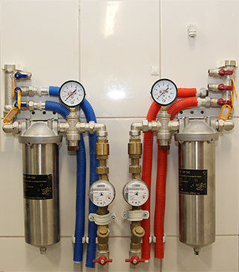
 | Профессиональная инженерия: Сантехническое оборудование

 |  | Базовая разводка сантехники (32 104р.-): Вся разводка сантехники осуществляется скрытно в стенах. До каждого прибора идет отдельная труба от коллектора. В стоимость включено разводка труб металопластиковых до 15 м. с установленной гофрой, разводка фановых труб до 6 м., устройство проходво в стене. Штроба до 3 метров. Коллектроный узел класса люкс состоит из: Кафель 1 м2, 2 коллектора, 2 фильтра, 2 монометра, 2 редуктора, 2 счетчика, 2 обратных клапана, освещение узла с выключателем. Базовые приборы (в стоимость включена разводка труб и установка приборов): Инсталяция с подвесным унитазом Раковина в санузле с устанволенными смесителями Раковина в кухне (только подвод) Ванна (без гидромассажа) с установленным смесителем и стойкой душа Стиральная машина (без установки)

Дополнительное оборудование:
 | наименование | цена | ед. | кол-во | сумма | материал | сумма мат.
 | Базовая разводка сантехники | 32,104 | шт |  | 0 | Комплетк. | 0
 | Коллекторный узел Люкс | 8,800 | шт |  | 0 | Арматура | 0
 | Коллекторный узел мини (2 коллектора) | 3,000 | шт |  | 0 | Арматура | 0
 | Прокладка фановых труб | 250 | мп |  | 0 | ф. труба | 0
 | Прокладка водопроводной трубы | 250 | мп |  | 0 | м.п. труба | 0
 | Штробирование стены (20 мм) | 300 | мп |  | 0 |  | 0
 | Штробирование стены (50 мм) | 650 | мп |  | 0 |  | 0
 | Штробирование стены (110 мм) | 1,200 | мп |  | 0 |  | 0
 | Отверстия под фановые турбы | 300 | шт |  | 0 |  | 0
 | Отверстия под водопроводные трубы | 150 | шт |  | 0 |  | 0
 | Шумоизоляция стояка | 1,000 | шт |  | 0 | шумоизол. | 0
 |  |  |  |  |  |  | 0
 | Подвод для посудомоечной машины | 2,000 | шт |  | 0 | водорозетки, труба | 0
 | Подвод для стиральной машины | 2,000 | шт |  | 0 | водорозетки, труба | 0
 | Подвод для раковины | 2,000 | шт |  | 0 | водорозетки, труба | 0
 | Подвод для сантехнического прибора | 2,000 | шт |  | 0 | водорозетки, труба | 0
 |  |  |  |  |  |  | 0
 | Монтаж унитаза (хол+фан+установка) | 2,200 | шт |  | 0 | Унитаз Компакт | 0
 | Монтаж инсталяции | 2,000 | шт |  | 0 | Инсталяция Геберит | 0
 | Подвес унитаза инсталяции | 2,000 | шт |  | 0 | Унитаз подвесной | 0
 | Установка ванны акрил или чугун без гидромассажа | 1,950 | шт |  | 0 | Ванна акрил или чугун | 0
 | Установка ванны с гидромассажем | 3,500 | шт |  | 0 | Ванна с гидромассажем | 0
 | Гидроизоляция бортов ванны с керамическим уголком | 1,500 | шт |  | 0 | Уголки и герметик | 0
 | Установка и сборка душевой кабинки | 3,500 | шт |  | 0 | Душевая кабинка | 0
 | Установка раковины (умывальника) без смесителя с гидроизоляцией | 950 | шт |  | 0 | Раковина | 0
 | Монтаж смесителя раковины | 450 | шт |  | 0 | Смеситель Jika | 0
 | Монтаж смесителя в ванну | 500 | шт |  | 0 | Смеситель Jika | 0
 | Установка стоечного душа к смесителю | 900 | шт |  | 0 | Стойка Jika | 0
 | Установка гигиенического душа с подводкой | 2,000 | шт |  |  | Гигиенический душ | 0
 | Установка посудомоечной машины | 500 | шт |  | 0 |  | 0
 | Установка стиральной машины | 500 | шт |  | 0 |  | 0
 |  |  |  |  |  |  | 0
 | Замена полотенцесушителя на "Лесенку" (без стоим. Отключения) | 2,500 | шт |  | 0 | Полотенцесушитель | 0
 | Установка 1-го крана радиатора (без стоимости отклячения стояка) | 1,100 | шт |  | 0 | Краны и фитинги | 0
 | Снятие и установка радиатора (без стоим. Отключения стояка) с нижним подключением | 800 | шт |  | 0 |  | 0
 | Замена радиатора на Алюминевый (без стоим. Отключения) | 2,500 | шт |  | 0 | Радиатор Италия | 0
 | Подключение и монтаж Бойлера | 4,500 | шт |  | 0 | Бойлер | 0
 | Устройство поддона для душевой кабины с установкой трапа и плиткой для трапа | 17,000 | шт |  | 0 | Трап и расходники | 0
 |  | Вся разводка сантехнического оборудования по окончании проходит проверку технического надзора. Инструментом проверки качества соединения является гидропресс.
 | Итого |  |  |  | 0 |  | 0
 | сопровождение объекта 15% |  |  |  | 0 |  | 0
 | Всего стоимость сантехнических работ |  |  |  | 0 |  | 0

 | Электротехническое оборудование
 | 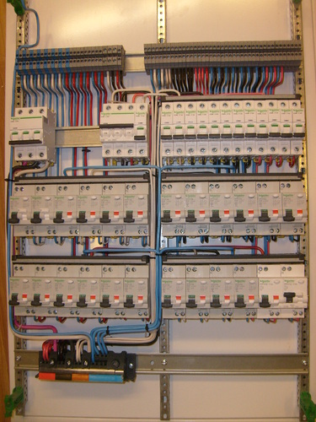 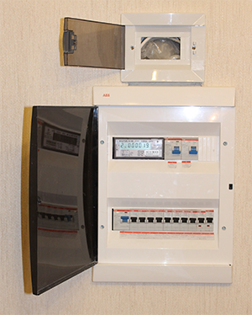 | Вся электрика разводиться по потолку в гофре (ГКЛ или натяжной) или по стенам при штукатурном потолке. Все гофры не имеют пересечений. Распределительные коробки устанавливаются в стенах. Для проводки используется кабель NYM Распределение мощностей идет в соответствии с нормами СНИП. Базовая разводка Электрики (16 250 р.-): Группа розеток кухня - 12 розеток + вывод под вытяжку Группа ТВ розеток - 1 комплект (2 силовых+Тв+Интернет) Проводка освещения в ванну Розетка для стиральной машины

Дополнительное оборудование:
 | наименование | цена | ед. | кол-во | сумма | материал | сумма мат.
 | Базовая разводка электрики | 16,250 | шт |  | 0

 | Технологическое отверстие для "утапливания" счетчика Газобетон | 1,500 | шт |  | 0
 | Технологическое отверстие для "утапливания" счетчика Бетон | 2,500 | шт |  | 0
 | Установка и сборка электрощита | 1,200 | шт |  | 0 | Щит АББ
 | Замена счетчика | 1,000 | шт |  | 0 | Счетчик Россия
 | Установка автомата УЗО или Диффавтомата | 200 | шт |  | 0 | УЗО АББ
 | Установка Автомата | 200 | шт |  | 0 | Автомат АББ
 | Установка слаботочного щита (розетка, роутер, разветлителем ТВ) | 2,800 | шт |  | 0

 | Группа розеток Кухня (Итого 12 розеток и 30 м. кабеля) | 9,500 | шт |  | 0
 | Установка слаботочного щита (отверстие в газобетоне, 1 розетка,установка ТВ разветлителя) | 3,500 | шт |  | 0
 | Группа ТВ розеток (Прокладка кабелей до 60 м, 2 силовые розетки, 1 Тв-розетка, 1 Интернет розетка) | 3,750 | шт |  | 0
 | Установка вентилятора на вытяжку + гнездо+подрозетник+выключатель+5 м штробы | 1,900 | шт |  | 0
 | Подводка освещения в шкаф в ванной (штроба, кабель, гофра, отверстие в кафеле, розетка) | 1,400 | шт |  | 0
 | Подвод под розетки стиральную машину | 1,600 | шт |  | 0
 |  |  |  |  | 0
 | Штроба под кабель ЖБ | 350 | мп |  | 0
 | Штроба под кабель Гипс | 250 | мп |  | 0
 | Укладка гофры | 20 | мп |  | 0
 | Протягивание кабеля вводного 3х10 | 70 | мп |  | 0
 | Протягивание кабеля силового 3х2.5 | 50 | мп |  | 0
 | Протягивание кабеля освещения 3х1.5 | 50 | мп |  | 0
 | Протягивание кабеля Коаксиал | 50 | мп |  | 0
 | Протягивание кабеля UTP | 50 | мп |  | 0
 | Протягивание кабеля слаботочки HDMI | 100 | мп |  | 0
 | Установка светодиодной ленты | 100 | мп |  | 0
 |  |  |  |  | 0
 | Устройство гнезда под розетку в ЖБ | 250 | шт |  | 0
 | Устройство гнезда под розетку в Газобетоне | 200 | шт |  | 0
 | Установка подрозетника | 100 | шт |  | 0
 | Установка розетки/выключателя | 200 | шт |  | 0
 | Установка распределительной коробоки и ее распайка | 450 | шт |  | 0
 | Замена розетки/выключателя от застройщика на новые | 300 | шт |  | 0
 |  |  |  |  | 0
 | Перенос трубки домомфона | 1,000 | шт |  | 0
 | Установка полотенцесушителя электрического | 1,500 | шт |  | 0

 | Комплекс работ по вентиляции: Установка 3 решеток, развод вент короба кухня, туалет, ванна, устройство тройников и обратных клапанов | 4,500 | шт |  | 0
 | Комплекс работ по вентиляции кухни: Установка решетки, развод вент короба кухня. | 2,500 | шт |  | 0

 | Итого |  |  |  | 0
 | сопровождение объекта 15% |  |  |  | 0
 | Всего стоимость работ по электрике |  |  |  | 0

 | Итого стоимость инженерных работ: |  |  |  | 0 |  | 0

